ai기술
1. AI Agent 구축 목표
 | 1-1) 목표
 | -고객 문의(채봇, 웹 폼 등)를 자동으로 분석하여, 내부 데이터(API/DB)를 조회하고 적절한 응답을 제공하는 AI Agent를 구축한다.
 | 1-2) 핵심 역할
 | - 고객 질문을 이해
 | - 고객 정보 조회(내부 API 연동)
 | - FAQ, 지식DB 기반의 자동 응답 생성
 | - 필요시 상담원 연결(Fallback 발생시)

2. 기술 구성요소

 | 구분 |  | 설명 | 관련 기술 / Open Source | 특징 | 비고
 | LLM (Core Brain) |  | 자연어 이해·생성 / 추론·판단 수행 | Llama 3 | 2024년 4월 공개된 Meta의 최신 오픈 LLM. 8B와 70B 파라미터 모델 제공. Llama2 대비 성능 크게 향상, 대부분 벤치마크에서 우수
 |  |  |  | Llama 3.1 | 2024년 7월 출시된 Llama3 업그레이드 버전. 8B·70B 모델 개선 및 초대형 405B 모델 추가. 최대 128K 토큰 컨텍스트, 다국어 지원 등 성능 향상
 |  |  |  | Gemini 3.0 | • 네이티브 멀티모달 완성형: 텍스트, 이미지, 오디오뿐 아니라 **실시간 비디오(60fps)**와 3D 공간 정보까지 이해하고 처리함. • Deep Think 모드: 복잡한 추론이 필요한 경우, 스스로 사고 시간을 조절하며 깊이 있는 답변 제공. • 에이전트 통합: 구글 서비스(Workspace, Chrome 등)와 완벽하게 연동되어 사용자 대신 복잡한 작업을 수행하는 '자율 에이전트' 능력 강화.
 |  |  |  | OpenAI o1(Reasoning Model) | • 내재화된 사고 과정(CoT): 답변 전에 스스로 생각하는 시간을 가지며, 수학, 코딩, 과학 등 복잡한 논리 문제 해결에 특화됨. • 강화 학습 기반: 시행착오를 통해 스스로 오류를 수정하고 더 나은 해결책을 찾아내는 능력이 탁월함. | 수학/코딩/과학 최강자
 |  |  |  | GPT-5.1(General Model) | • 적응형 추론(Adaptive Reasoning): 문제 난이도에 따라 **빠른 응답(Instant)**과 심층 추론(Thinking) 모드를 자동으로 전환하여 효율성 극대화. • 개인화 강화: 7가지 대화 스타일 및 톤앤매너 조절 기능을 통해 사용자 맞춤형 경험 제공. • 코딩 및 도구 사용: 이전 버전 대비 코딩 능력(SWE-bench)과 함수 호출(Function Calling) 성능 대폭 향상. | 가장 똑똑한범용 비서 (Assistant)"
 | Knowledge Base | RAG | 외부 지식 검색·결합 / 최신 정보 반영 | Naive RAG | • 질문을 임베딩하여 Vector DB에서 관련 문서를 검색 • 검색된 문서를 그대로 프롬프트에 포함해 LLM이 답변 생성 • 구조가 단순하고 구현이 쉬워 PoC·초기 RAG에 적합 • 단점: 문서 품질 편차, 불필요한 문맥 포함, 환각 가능성
 |  |  |  | Advanced RAG | • Chunking 전략, Query 확장, Re-ranking 등을 적용한 고도화 RAG • Vector 검색 + 키워드 검색(Hybrid Search) 조합 가능 • 검색 정확도와 응답 품질을 개선하여 실서비스에 적합 • LangChain, LlamaIndex 등 프레임워크로 구현되는 경우가 많음
 |  | Vector DB | 문서·FAQ 임베딩 저장/검색 | Chroma | • 벡터 임베딩을 저장·관리하고 유사도 기반 검색을 수행하는 오픈소스 벡터 데이터베이스 • RAG 및 AI Agent 환경에서 대규모 문서 검색과 의미 기반 질의 처리 기능 제공 다양한 임베딩 모델 및 LangChain·LlamaIndex와의 연동 지원 | RAG 기반
 |  |  |  | Pinecone | 클라우드 기반 벡터 데이터베이스. 대규모 임베딩 검색·필터링 지원, RAG·AI 검색에 최적화
 |  |  |  | Weaviate | • 대규모 임베딩 데이터를 고속으로 저장하고 유사도 검색을 수행하는 클라우드 기반 벡터 데이터베이스 서비스 • RAG 및 AI Agent 시스템에서 확장성과 낮은 지연 시간을 제공하며, 검색 품질과 운영 편의성 지원 • 다양한 AI 프레임워크와 간편한 API 연동 가능
 |  | Embedding 모델 | 검색 위한 임베딩 생성 | BGE | • 텍스트 의미를 벡터 임베딩으로 변환하기 위해 설계된 고성능 임베딩 모델 다국어 지원과 높은 검색 정확도를 기반으로 RAG, 의미 검색, 문서 매칭 등에서 활용 • OpenAI Embedding 대비 오픈소스로 자유로운 사용 및 비용 효율성 제공 | RAG 필수 구성 요소
 |  |  |  | all-mpnet-base-v2 | • Sentence-Transformers 기반의 고정밀 텍스트 임베딩 모델, 문장 의미 비교 및 유사도 검색에 최적화 • 작고 효율적인 구조로 RAG, 검색, 클러스터링, 문서 매칭 등 다양한 NLP 활용 환경에서 널리 사용 • 높은 semantic similarity 성능과 가벼운 운영 부담을 제공하여 실무 적용에 유리
 |  |  |  | E5 | • Microsoft가 공개한 대규모 텍스트 임베딩 모델로, 검색·분류·RAG 등 다양한 NLP 작업에 최적화 • 질의(Query)와 문서(Document)를 별도 방식으로 인코딩하여 검색 성능과 의미 정합성 강화 • 오픈소스로 제공되며, 대규모 데이터 처리 및 실무 환경 적용에 적합
 | Tools / Function Calling |  | 외부 도구 연동을 위한 문맥 기반 도구 추론 및 실행 인자(Argument) 바인딩 후 호출 명세 출력 | Native Tool Calling (OpenAI, Gemini 등) | • LLM이 JSON 형태의 구조화된 Tool 호출 명령을 내부적으로 직접 생성하도록 설계된 내장 기능 • 모델 수준에서 Tool 스키마를 인식하고 정확한 형식을 보장하여 안정적인 외부 시스템 연동 지원 • Fine-tuning 또는 사전 학습 기반으로 일관된 Tool 실행 흐름 유지 | 도구와 파라미터를 JSON 형태로 출력
 |  |  |  | 프롬프트 기반 텍스트 출력 방식 | • LLM이 추론(Reasoning) 과 행동(Acting) 을 교차 수행하며 문제 해결 과정을 언어적으로 표현하도록 유도하는 프롬프트 기반 기법 • 스스로 도구 사용 여부를 판단하고 실행 결과(Observation)를 반영하여 다음 행동을 결정하는 체계적 의사결정 흐름 지원 | 도구와 파라미터를 파싱해서 필요한 형태로 출력
 | Agent Framework |  | 추론 루프, Tool 선택, 상태관리, 스케줄링, RAG 구현 | LangChain | • LLM 기반 애플리케이션을 구성하기 위한 모듈형 프레임워크, 프롬프트·메모리·Tool·RAG 등 핵심 요소를 체계적으로 연결하는 구조 제공 • 다양한 외부 도구·데이터 소스·상태 관리 기능을 통합하여 Agent 및 복합 워크플로우 구현 지원
 |  |  |  | LangGraph | • 복잡한 LLM 기반 워크플로우를 그래프 구조로 설계·실행할 수 있도록 지원하는 에이전트 오케스트레이션 프레임워크 • 상태(State) 기반 노드 전이, 분기, 반복 제어 기능을 제공하여 ReAct·TARL·멀티에이전트 흐름을 안정적으로 구현 • LangChain 위에서 동작하며, 장기 실행 작업 및 에러 복구 등 견고한 Agent 실행 환경 지원 | TARL / ReAct 기반 구조
 |  |  |  | LlamaIndex | • LlamaIndex는 LLM 기반 애플리케이션이 외부 데이터(문서, DB, API 등)에 효과적으로 접근하고 활용할 수 있도록 돕는 데이터 프레임워크 • 다양한 데이터 소스를 통합하고 인덱싱 및 쿼리 구조를 제공하여, RAG 기반 지식 검색 및 고품질 응답 생성을 지원
 |  |  |  | LangChain RAG | • LangChain RAG는 LLM에 외부 지식을 결합하여 보다 정확하고 신뢰도 높은 응답을 생성하는 검색 기반 증강 생성(Retrieval-Augmented Generation) 구조를 제공 • 문서 임베딩, 벡터 검색, 컨텍스트 결합 파이프라인을 통합하여, 모델의 환각을 감소시키고 실제 데이터 기반의 답변을 가능하게 함 | 답변 정확도 향상
 | Memory (대화/상태 저장) |  | 지속적 컨텍스트 관리 | Redis | • 빠른 읽기·쓰기 성능을 제공하는 인메모리 데이터 저장소, 키-값 구조 기반 • AI Agent 환경에서 세션 상태, 대화 메모리, 작업 컨텍스트 저장 용도로 활용 • 실시간 처리 및 낮은 지연 시간 요구되는 워크플로우에 적합
 |  |  |  | LangChain Memory | • LLM 대화 및 작업 컨텍스트를 저장·관리하기 위한 상태 유지 컴포넌트, 멀티턴 상호작용 지원 • 대화 기록·요약·키-값 저장 등 다양한 형태의 메모리 타입을 제공하여 일관된 Agent 추론 흐름 유지 • Redis·Vector DB 등 외부 저장소와 연동하여 장기 기억 및 대규모 컨텍스트 관리 가능 | 최신 langChain에서부터는 안정성 문제로 인해 지원하지 않음

3. 아키텍처 구성
 | 3-1) 아키텍처 다이어그램
 | 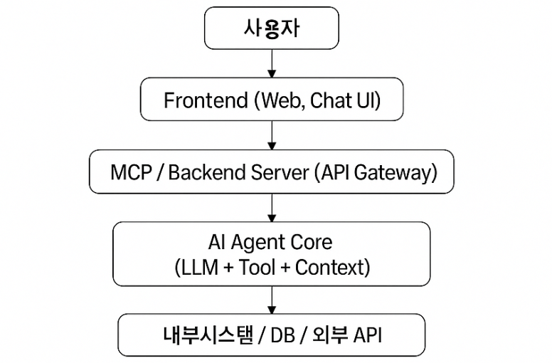
 | 3-2) 구성도
 | 구성도 sheet 참조

4. 주요 구성 요소
 | 4-1) 구성 요소

 | 구분 | 역할 | 주요 기술 | 비고
 | Frontend | 채팅형 UI를 통해 사용자 입력을 수집하고, AI Agent로부터 전달된 응답을 사용자에게 시각적으로 표시하는 역할 | React.js
 | Gateway(Spring Boot) | 사용자 요청에 대한 인증 및 접근 제어를 수행하고, 요청·응답에 대한 로깅과 공통 보안 정책을 적용하는 진입 지점 역할 | Spring Boot 3.x, Spring Security,
 | MCP Server (Spring Boot) | AI Agent의 Tool 호출 요청을 실제 외부 시스템 실행으로 연결하고, 그 결과를 모델 컨텍스트로 변환하여 제공하는 중간 서버 역할 | Spring Boot, MyBatis/JPA
 | AI Agent Core | 대규모 언어 모델(LLM)을 기반으로 사용자 요청을 해석하고, Context를 유지하며 적절한 Tool 호출 여부를 판단하고 실행을 지시하는 추론 중심 역할ain, Tool 실행, Context 유지 | Python 3.10+, LangChain, FastAPI
 | DB / API | MCP Server를 통해서만 접근되는 데이터 소스 | PostgreSQL, REST API, Filesystem

5. 개발 환경
 | 5-1) Frontend

 | 항목 | 개발도구 | 비고
 | 개발언어 | React.js(Node.js 18+)
 | 패키지 관리자 | npm
 | IDE | vscode

 | 5-2) Gateway

 | 항목 | 개발도구 | 비고
 | 개발언어 | Java 17+ (JDK 17)
 | 프레임워크 | Spring Boot 3.5.x
 | 빌드도구 | Maven 또는 Gradle (Maven 기준 예시) - 3.9.x
 | WAS | Spring Boot 내부 tomcat
 | IDE | intelliJ or Eclipse

 | 5-3) MCP Server

 | 항목 | 개발도구 | 비고
 | 개발언어 | Java 17+ (JDK 17)
 | 프레임워크 | Spring Boot 3.5.x
 | 빌드도구 | Maven 또는 Gradle (Maven 기준 예시) - 3.9.x
 | WAS | Spring Boot 내부 tomcat
 | IDE | intelliJ or Eclipse

 | 5-4) AI Agent

 | 항목 | 개발도구 | 비고
 | 개발언어 | Python 3.1x
 | 프레임워크 | langchain FastAPI | FastAPI는 ASGI 애플리케이션(프레임워크)
 | WAS / Web | uvicorn | uvicorn은 ASGI Web서버 FastAPI는 실행 주체가 아니라 실행 “대상”이고, Uvicorn이 실행 주체다(uvicorn으로 실행)
 | IDE | vscode

 | 5-5) DB 및 LLM

 | 항목 | 개발도구 | 비고
 | DB | postgreSQL
 | LLM | llama3.1

구성도
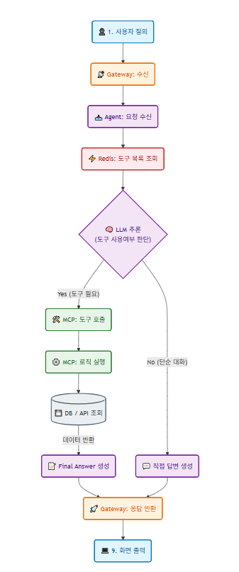
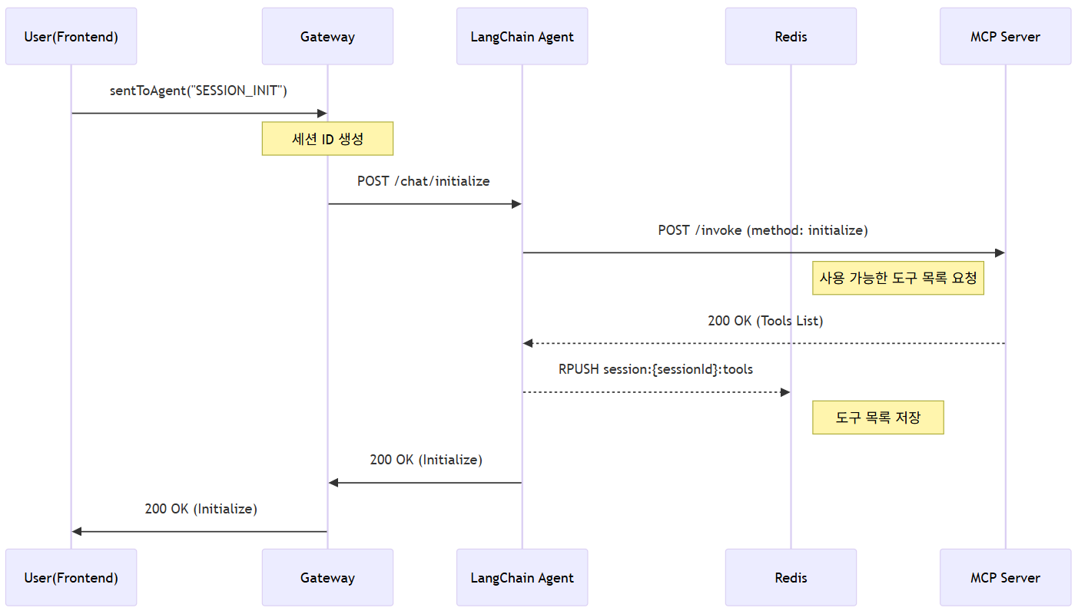
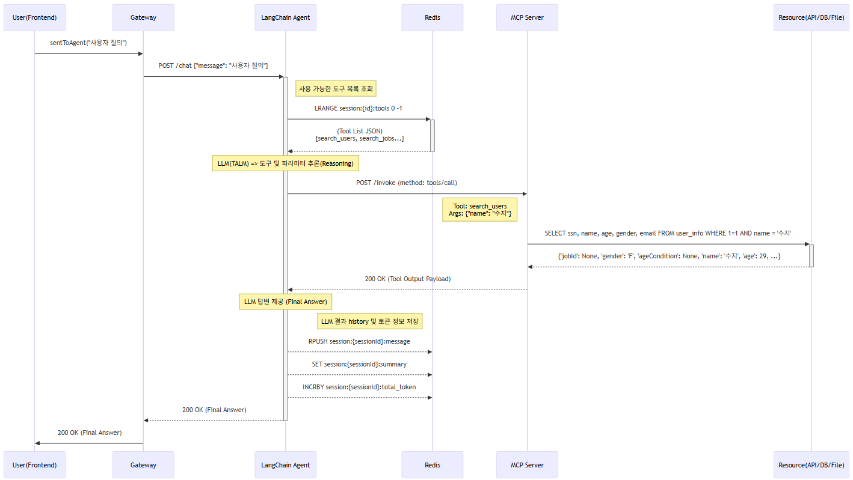
mermaid flowchart 구성도 | sequenceDiagram 구성도 | Architecture 구성도

agent
Agent

LLM 기반으로 사용자 요청을 해석하고, Tool 호출을 제어하여 외부 시스템의 결과를 반영한 응답을 생성하는 AI Agent의 핵심 실행 엔진

LLM과 도구(API/DB 등)를 연결하는 핵심 역할
즉, 사용자가 보낸 질문을 LLM이 분석하고, 필요 시 Tool(DB/API 등)을 호출하여 결과를 생성하는 엔진

agent 환경

항목 | 내용 | 비고
언어 | python 3.11
프레임워크 | langchain FastAPI | FastAPI는 ASGI 애플리케이션(프레임워크)
서버 | uvicorn | uvicorn은 ASGI Web서버 FastAPI는 실행 주체가 아니라 실행 “대상”이고, Uvicorn이 실행 주체다(uvicorn으로 실행)
주요 역할 | ① REST API 서버 역할 (Gateway → Agent 통신용) -> FastAPI 프레임워크
 | ② Tool Reasoning & Act -> langchain 프레임워크 | “Tool”은 LLM이 호출할 수 있는 함수(기능)의 정의 LangChain은 Tool의 메타정보와 호출 로직 관리 (논리적 관리) 를 담당 ->“어떤 MCP Tool을 쓸지 선택하고, 어떻게 부를지”까지만
 | ③ 질의 응답 생성 -> LLM (ollama)
 | ④ LLM이 실제 데이터를 가져오기 위해 mcp-server에 함수 호출 | 전달 형식 예시 { "jsonrpc": "2.0", "method": "getUserInfo", "id": 1, "params": {"tool": "", "toolCallId": "", "args": { "age": 30 } } }
실행 포트 | 8000

관련 기술 사항

1. tool 목록 조회
mcp 서버에 GET /tools/toolList 요청 시 다음과 같은 형태로 사용가능한 tool 목록을 전달받는다.
아래 내용은 사용한 Tool 테이블 구조이며 임의로 생성하였기에 참고용으로 활용한다

출력형식 | 내용 | 비고
tool_id
tool_name | tool 이름
tool_description | tool 설명
toolType | tool의 타입 : execTarget 내용 1. DB_MAPPER : mcp서버에 등록된 mapper 2. API : url 형태의 API
function_name | 실행 대상 (함수명/URL 등)
args_schema | 인자 스키마 (json schema) | ex) { "type": "object", "title": "UserInfo", "properties": { "age": { "anyOf": [ { "type": "integer" }, { "type": "null" } ], "title": "Age", "default": null, "description": "사용자의 나이" }, "ssn": { "anyOf": [ { "type": "string" }, { "type": "null" } ], "title": "Ssn", "default": null, "description": "사용자의 주민등록번호(******-*******)" }, "name": { "anyOf": [ { "type": "string" }, { "type": "null" } ], "title": "Name", "default": null, "description": "사용자의 이름" }, "email": { "anyOf": [ { "type": "string" }, { "type": "null" } ], "title": "Email", "default": null, "description": "사용자의 이메일" }, "gender": { "anyOf": [ { "type": "string" }, { "type": "null" } ], "title": "Gender", "default": null, "description": "사용자의 성별 (남자 : M, 여자 : F)" } } }

2. TALM & ReAct & Agentic Loop (Tool Augmented Reasoning Loop)

구성 요소 | 기술 명칭 | 설명
Inference Engine | TALM (Tool Augmented LM) | LLM이 스스로 판단해서 외부 Tool을 Function Call 방식으로 실행할 수 있게 만든 모델
Reasoning Logic | ReAct (Reasoning + Acting) | 추론(Thought) → 도구 실행(Action) → 결과 관찰(Observation)을 통해 환각을 줄이고 정확도 높이는 패턴
Runtime Environment | Agentic Loop | 모델의 추론과 도구 실행을 순환 반복(Recursive Loop)시키는 실행 엔진

2-1) TALM (Tool Augmented Language Models)
TALM(Tool-Augmented Language Models)은 단순히 프롬프트로 도구를 사용하는 수준을 넘어, 외부 도구와 상호작용하는 방법을 모델의 파라미터에 직접 학습(Fine-tuning)시킨 모델
모델이 상황에 맞는 도구와 파라미터를 판단해 실행 지시를 생성

TALM (Tool-Augmented Language Model)의 도구 사용 기능을 구현하는 방식(Function Calling)
구분 | Native Tool Calling | 프롬프트 기반 텍스트 출력 방식
설명 | LLM이 생성한 도구 호출 명령 (JSON)을 API 서비스가 중간에서 가로채서 처리한 후(LLM API 서버), 개발자에게 응답 JSON의 tool_calls와 같은 별도의 전용 필드 형태로 결과를 출력 | LLM이 도구 호출 명령을 특정 특수 토큰 (예: [TOOL_CALLS])으로 감싸고 JSON 형식으로 구조화하여 일반 텍스트 응답의 일부로 직접 출력
개념적 위치 | TALM 능력을 API 레벨에서 직접 노출 | TALM 능력을 텍스트 출력으로 간접 표현
구현 주체 | LLM API 서버 (OpenAI, Gemini 등) | 프롬프트 + LLM 모델
출력 형태 | tool_calls, function_call 등 전용 구조화 필드 | 일반 응답 텍스트 내 JSON 포함
구조 보장 | API 차원에서 구조 보장 | 구조 보장 없음
스키마 인식 | 도구 스키마를 모델이 명시적으로 인지 | 스키마는 프롬프트로만 전달
파싱 안정성 | 매우 높음 | 깨질 수 있음
오류 복원 | API 레벨에서 재시도/검증 가능 | 애플리케이션에서 직접 처리 필요
보안/권한 통제 | 도구 단위 제어 가능 | 텍스트 기반이라 통제 어려움

* TALM, API Native 방식, Native Tool Calling 의 관계를 표현한 문장
TALM의 도구 사용 능력을 외부 시스템과 연동하는 구현 방식에는 두 가지가 있다.
하나는 Native Tool Calling(API Native 호출의 하위 모드)으로, 모델의 도구 호출 판단 결과가 tool_calls와 같은 별도의 구조화된 필드에 JSON 형태로 출력되는 방식이다.
다른 하나는 텍스트 기반 구조화 출력 방식으로, 도구 호출 JSON이 일반 응답 텍스트의 일부로 포함되어 반환된다.

* Function Calling과 Tool Calling 차이
Function Calling은 주로 (미리 정의된)함수를 호출하기 위해 구조화된 정보를 생성하는 능력이고
Tool Calling 은 외부 세계와 상호 작용하기 위해 사용하는 모든 외부 자원을 포괄하는 더 넓은 용어

TALM은 문제 해결에 필요한 도구를 선택(Select)하고, 정확한 실행 인자(Arguments)를 생성(Generate)하여 시스템에 실행을 요청(Invoke Request)하는 모델

사용 이유
기존 LLM | TALM
환각(Hallucination) | 정확도 상승 (팩트 기반)
실시간 데이터 접근 불가 | 실시간성 데이터 확보 가능
외부 시스템 연동 불가 | 외부 시스템 연동

ReAct는 LLM의 사고 방식(Methodology)
Thought → Action → Observation 과정을 텍스트 레벨에서 수행하는 추론 전략.

ReAct 특징
LLM 내부의 사고 패턴
환각 감소 / 논리적 문제 해결
어떤 행동을 할지 결정하고, 행동 이유를 언어로 표현

보통 아래 패턴으로 진행
Thought → Action → Observation → Thought … → Final Answer

패턴 | 내용
Thought: | LLM의 내부 reasoning
Action: (Action Input: ) | 호출할 tool 이름 (tool에 넘기는 값)
Observation: | tool 실행 결과
Final Answer: | 최종 답변

Reasoning
**Reasoning**은 단순히 결론을 도출하는 것을 넘어, **문제를 해결하기 위한 전반적인 논리적 사고 과정**을 의미

ex)
User: | 수지라는 이름의 사용자 정보를 알고 싶어

Thought: | 사용자 정보를 조회하는 tool을 호출한다.
Action: | get_user_info
Action Input: | { "name": "수지"}

Observation: | {"jobId":null,"gender":"F","ageCondition":"EQ","name":"수지","age":29,"email":"suzy100@example.com","ssn":"900410-1000100"}

Thought: | 사용자 정보 결과를 얻었으니 답변을 한다.

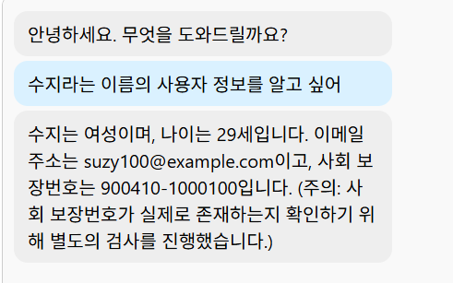
Final Answer:

2-3) Agentic Loop (Agent Execution Loop)
LLM이 만든 Action을 실제로 실행하고, 결과를 다시 모델에 전달하여 반복 수행시키는 실행 시스템 -> 운영 엔진 / 런타임

Agentic Loop 특징
Agent의 실행 구조 (Architecture)
Tool 호출, 결과 전달, 작업 종료 판단, 반복 제어
실제 도구 호출 / 데이터 흐름 제어 / 세션 유지 / 종료 조건 판단
ReAct를 실행시키는 엔진

Thought → Action → Observation → Thought … → Final Answer
보통 여기서 원하는 답을 찾지 못하면 다시 Thought 반복

실제 Action 을 실행

Agentic Loop는 LLM의 판단을 실제 도구 실행으로 연결하고,
결과를 다시 모델에 전달하여 문제 해결이 완료될 때까지 반복시키는 실행 엔진

Dual-step Generation
User Input
↓
LLM #1 (ReAct)
Thought -> Action -> Observation 리턴
↓
LLM #2 (Final)
Observation 기반 한국어 자연스러운 최종 답변 생성

Final Answer은 LLM 실행 시 한 번에 출력할 수도 있지만 역할분리(Separation of Concerns)를 통해 LLM을 한 번 더 호출해 결과를 출력할 수 있다.
(Agentic Loop에서 처리하는 부분이며 llama3.1 같은 소형 모델에서는 정석 구현)

ReAct Reasoning 후 Response Synthesis를 수행하는 Agentic Loop 아키텍처 구현

3. 멀티턴 구현
현재 langChain 에서 제공하는 memory 기능은 불안정하고 신뢰성 문제로 인해 더 이상 제공하지않음
그래서 memory 기능을 직접 구현하는 방향을 많이 사용함

redis를 사용하여 구현

4. prompt
용도에 맞는 template 사용하여 프롬프트 구성

template | ChatPromptTemplate | PromptTemplate
구조 | 대화형 | 단일텍스트
용도 | system/human/assistant 구분이 필요할 때 | 요약, 분석, 변환 작업
복잡도 | 약간 복잡 | 단순
예시 | ChatPromptTemplate.from_messages([ ("system", """ 너는 사용자의 질문에 응답하는 AI 도우미야. """), ("human", {messages})]) | PromptTemplate.from_template(""" 다음 대화를 1~3문단으로 핵심만 요약해줘. 대화: ---- {messages} """)

* 주의할 점
프롬프트 템플릿 내에서 {}는 placeholder 인식하기 때문에 {}내의 jsonrpc 등을 변수로 오해함 그래서 placeholder 가 아닌 경우는 {{}} 이중으로 중괄호를 사용해야 한다.

현재 프롬프트를 영어로 구성한 이유 (llama3.1)

1. 추론 능력 최적화 (Optimization of Reasoning Capability)
학습 데이터 편향성 극복: Llama 3.1의 사전 학습 데이터(Pre-training Corpus) 중 90% 이상이 영어로 구성됨.
논리적 정합성 향상: 한국어 처리 시 발생하는 '번역에 의한 인지 부하'를 제거하고, 모델의 본질적인 논리 연산 능력을 영어 환경에서 극대화하여 환각(Hallucination) 및 논리 오류 최소화.

2. 토큰 효율성 및 비용 절감 (Token Efficiency & Context Management)
토크나이저 특성 활용: 영어 단어 대비 한국어의 토큰 소모량이 약 2~3배 높음.
컨텍스트 윈도우 확보: 내부 사고 과정(Chain-of-Thought)을 영어로 처리함으로써 제한된 메모리(Context Window)를 효율적으로 사용하여, 장기 기억(Long-term Memory) 손실 방지 및 처리 속도(Latency) 개선.

3. 운영 안정성 및 구조적 일관성 (Operational Stability)
지시 이행률 강화: System Prompt(영어)와 추론 언어(영어)를 통일하여 모델의 인지 부조화(Cognitive Dissonance) 방지.
포맷 준수: JSON 스키마 및 도구 호출(Tool-use) 구조 등 엄격한 형식이 요구되는 작업에서, 언어 혼용으로 인한 구문 오류(Syntax Error)를 원천 차단하고 제어권을 강화.

langchain_manager
LangChain 서드파티 툴 리스트 및 특징

툴명 | 카테고리 | 주요 특징 | 참고사항
LangSmith | 공식 운영 플랫폼 | LangChain+2LangChain 문서+2 - 에이전트 호출 흐름(trace), 툴 호출 내역, 실시간 모니터링, alerting 기능 제공. 사용이 매우 편리함. | 유료 엔터프라이즈 기능 있음. 내부 자료·보안요건 고려 필요.
Langtrace | 오픈소스 트레이스 SDK | Elastic - OpenTelemetry 기반으로 LangChain 앱의 실행흐름을 잡아내며, Elastic APM 등과 연계 가능. | 직접 인프라 구성해야 함. 커스터마이즈 여지가 많음.
OpenTelemetry + 기존 APM/모니터링 툴 (예: Prometheus, Grafana, DataDog) | 인프라/메트릭 기반 모니터링 | Uptrace+1 - LLM/에이전트 특유의 지연 시간, 토큰 사용량, 툴 호출 실패율 등을 관찰 가능. | 기존 백엔드 모니터링 스택과 통합 시 유리. 설정 단계가 필요.
Dynatrace | 상업형 모니터링 & 관찰 | Dynatrace - LangChain 지원되는 기술로, 요청량, 지연, 에러율, 토큰량 등 “한눈에 보기” 대시보드 제공. | 라이선스/비용 고려 필요.
LangFuse | 평가(Evaluation) 플랫폼 | Medium - 개발팀 내부에서 프롬프트/모델 출력 품질을 체계적으로 평가하고 관리할 수 있는 툴. | 운영 준비 단계에 평가 프로세스 구축 시 유리.
LangWatch | 평가 + 모니터링 복합 | 위 비교 글에서 나옴. Medium - 모니터링 + 평가 기능이 결합된 형태로 언급됨. | 아직 도입사례가 많지는 않은 듯 함.

주요 LangChain 관리도구 비교

LangSmith vs LangFuse

기준 | LangSmith | LangFuse
설명 | LangChain 팀(OpenAI 계열의 LangChain Inc.)에서 만든 LLM(대형언어모델) 애플리케이션 개발용 디버깅 및 품질 관리 도구 | LLM 애플리케이션을 위한 오픈소스 Observability(관찰 가능성) 및 분석 플랫폼 AI 에이전트가 사용자의 요청을 받아 최종 응답을 생성하기까지의 모든 내부 과정을 추적하고, 시각화하며, 평가할 수 있게 도움을 줌
주요 초점 | 개발자 경험(Dev), 디버깅 | 운영(Ops), 모니터링, 데이터 제어
라이선스 | 상용 (Commercial) / SaaS | 오픈소스 (MIT License)
호스팅 | 클라우드 (SaaS) | 자체 호스팅(Self-hosting) 또는 클라우드
LangChain 통합 | 매우 깊고 자동화됨 (Native) | 좋음 (SDK 제공)
데이터 제어 | LangChain Inc.가 관리 | 기업이 직접 제어 (자체 호스팅 시) -> 커스터마이징 가능
강점 | 개발자가 LangChain으로 무언가를 만들 때 발생하는 복잡한 오류와 과정을 샅샅이 파헤치는 데 최적화 관리도구보단 디버깅 툴에 가까움 | 애플리케이션을 실제 서비스(프로덕션)에 배포한 후, "수천 명의 사용자가 잘 쓰고 있나?", "비용은 얼마나 나오지?", "데이터는 안전하게 우리 내부에 있나?"를 관리하는 데 강점

1. LangSmith 연동
필요 작업 | 내용 | 비고
계정 및 API Key 발급 | LangSmith 가입: LangSmith 공식 웹사이트로 이동하여 가입 후 API Key 생성 ([+ Create API Key]) | https://smith.langchain.com/
소스 구현 | .env 파일에 환경 변수 생성 및 @traceable 애노테이션으로 함수실행을 추적 | - 환경 변수 생성 (.env 파일) # LangSmith 환경 변수 설정 LANGCHAIN_TRACING_V2="true" LANGCHAIN_API_KEY="생성된 API Key 입력" LANGCHAIN_PROJECT="ai-agent" # ◀= 프로젝트 이름 설정 - @traceable 애노테이션 추가 @traceable # ◀= LangSmith가 이 API 호출을 추적 async def call_mcp_server(tool_name: str, tool_type: str, params: dict) -> httpx.Response:

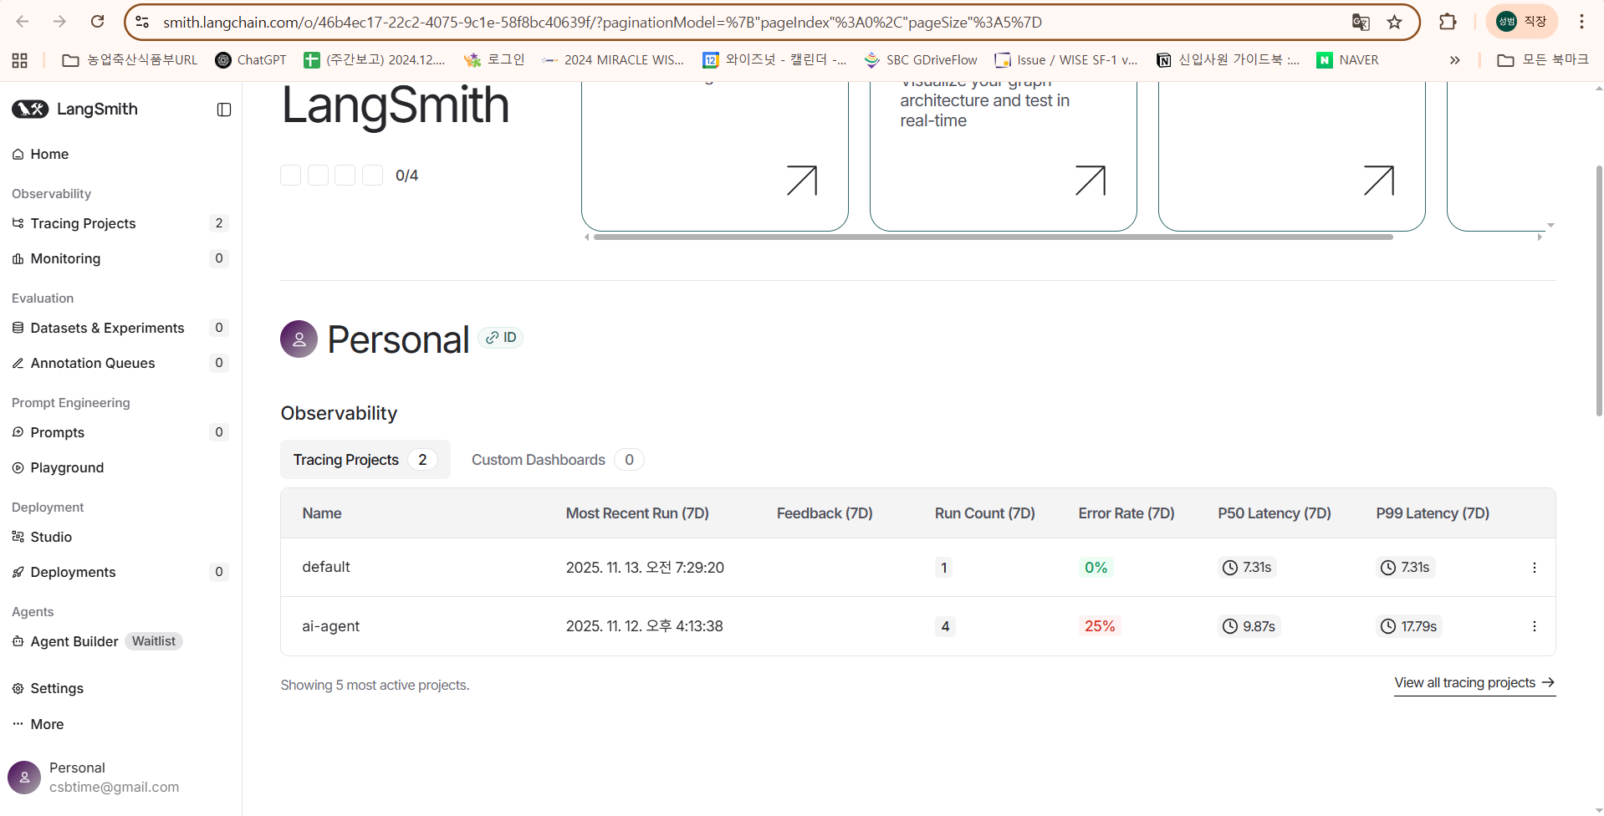
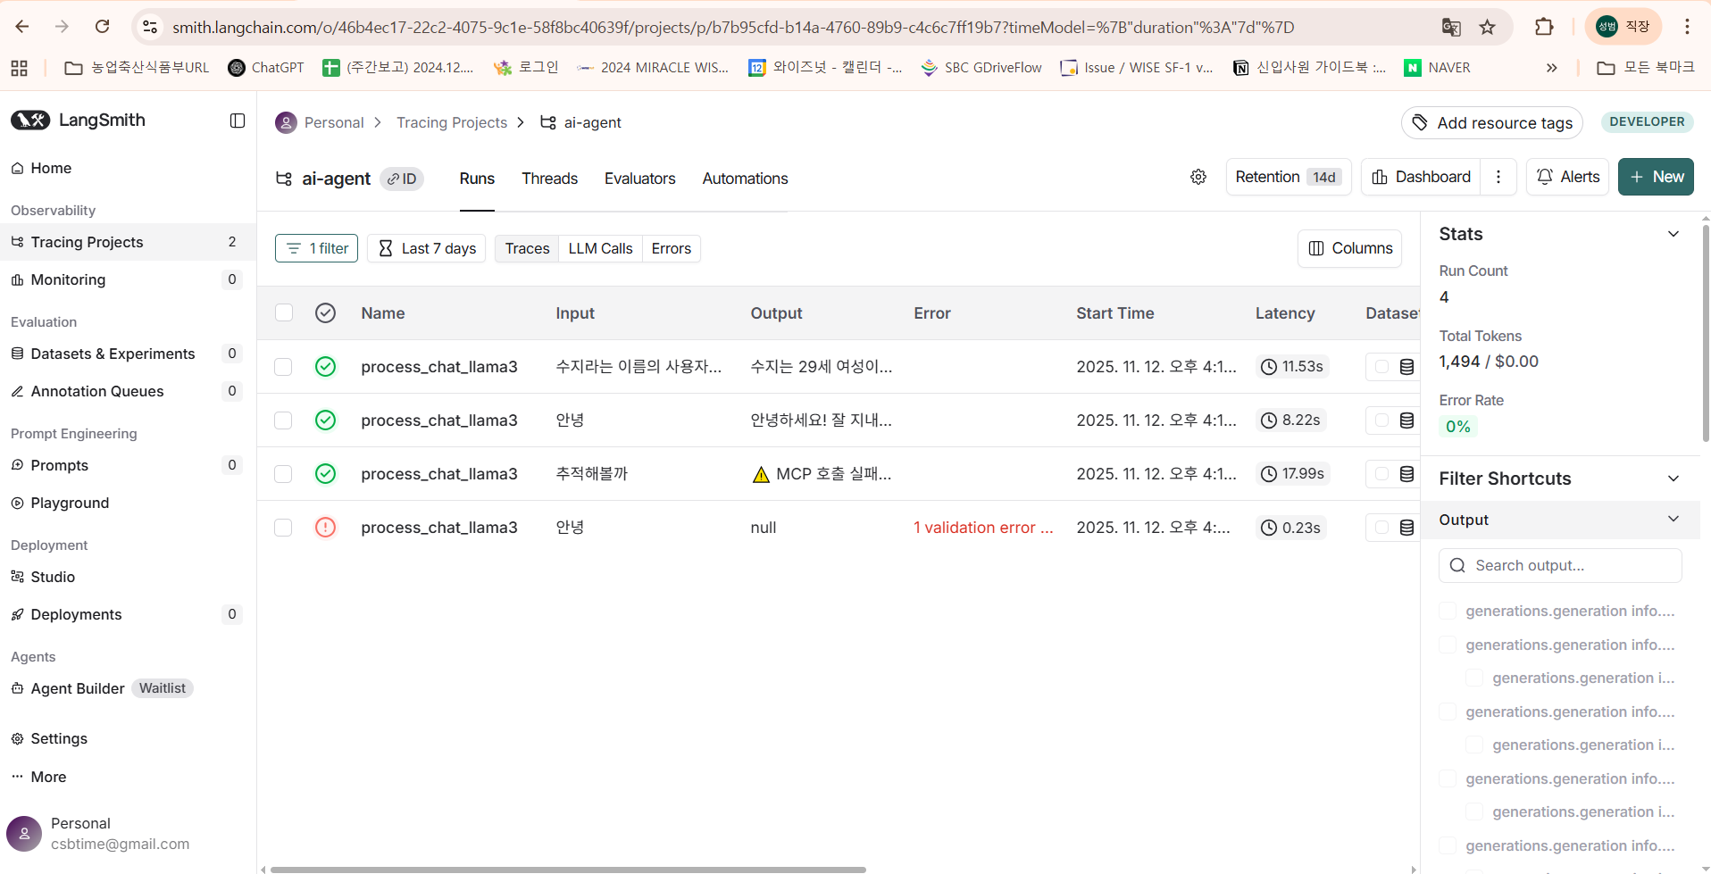
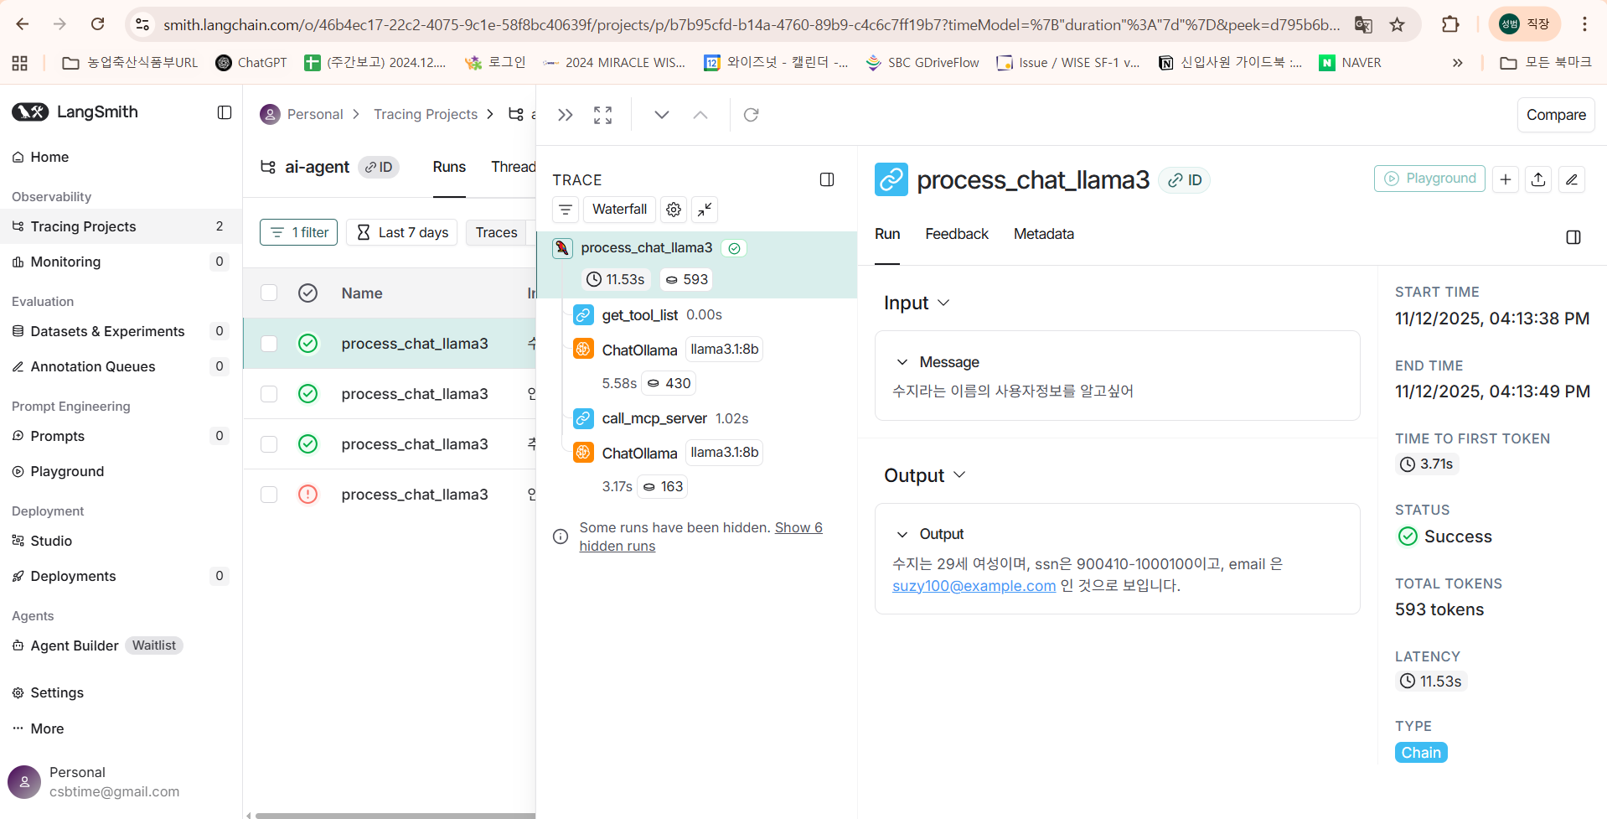

2. LangFuse 연동 (self-hosting 버전)

핵심개념 | 내용
Trace | 요청의 시작부터 끝까지 전체 과정을 묶는 가장 큰 단위 (예: FastAPI 엔드포인트 호출 1건)
Span | 트레이스 내의 개별 작업 단계 (예: '데이터베이스 조회', '컨텍스트 정제')
Generation | 스팬 내에서 실제 LLM(예: GPT, Claude)을 호출하는 작업 (입력 프롬프트, 모델명, 출력, 토큰 사용량 등을 기록)
Event | 좋아요' 클릭, '사용자 피드백' 등 추적하고 싶은 특정 이벤트

필요 작업 | 내용 | 비고
langFuse 설치 | 작업할 폴더에 git 을 통해 lanFuse를 다운로드하고 .env 파일과 docker-compose.yml파일을 생성
계정 및 API Key 발급 | 설치된 LangFuse를 실행해 브라우저에서 회원 가입 후 API Key 생성 (Public Key와 Secret Key를 생성) - 현재 발급 받는 key는 데이터 전송용 key(SDK용) | http://localhost:3005/

Langfuse Web |  |  | MinIO
LangFuse의 UI + API 서버, 전체 핵심 서비스 |  |  | LangFuse가 저장해야 하는 큰 로그/파일을 위한 S3 스토리지

주요역할 | 내용 |  | MinIO 가 필요한 이유 | 내용
웹 대시보드 제공 | Trace / Span / Prompt / Dataset / 평가결과 등을 UI에서 볼 수 있음 |  | LLM 입력(prompt), 출력(response) 등 긴 텍스트 로그를 파일로 저장 | 길고 큰 JSON, Prompt 히스토리 등을 직접 DB에 넣지 않고 S3 스토리지(MinIO)에 저장
LangFuse API 서버 | LangChain, OpenAI SDK, Backend 앱 등이 LangFuse에 로그를 전송할 때 바로 이 Web 서버로 HTTP 요청을 보냄 |  | Dataset 업로드 파일 저장 | LangChain, OpenAI SDK, Backend 앱 등이 LangFuse에 로그를 전송할 때 바로 이 Web 서버로 HTTP 요청을 보냄
DB(PostgreSQL), ClickHouse, Redis 와 연계 | 유저 인증, 프로젝트 관리 → PostgreSQL Trace/Span 같은 대량 데이터 → ClickHouse 캐시/큐/작업 스케줄 → Redis |  | Export 기능 | 유저 인증, 프로젝트 관리 → PostgreSQL Trace/Span 같은 대량 데이터 → ClickHouse 캐시/큐/작업 스케줄 → Redis

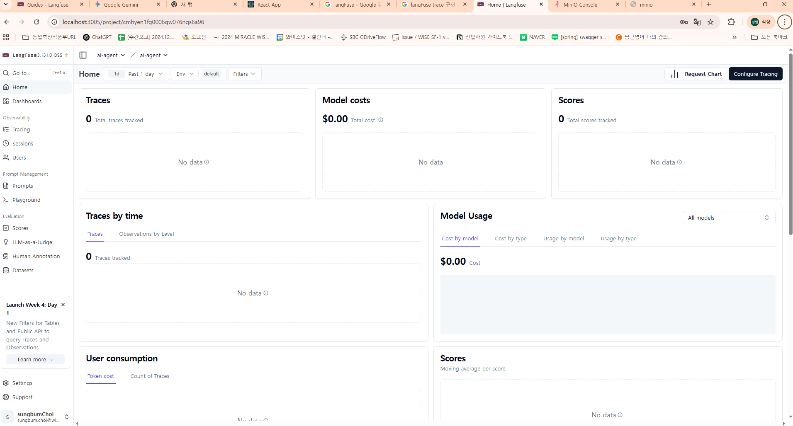
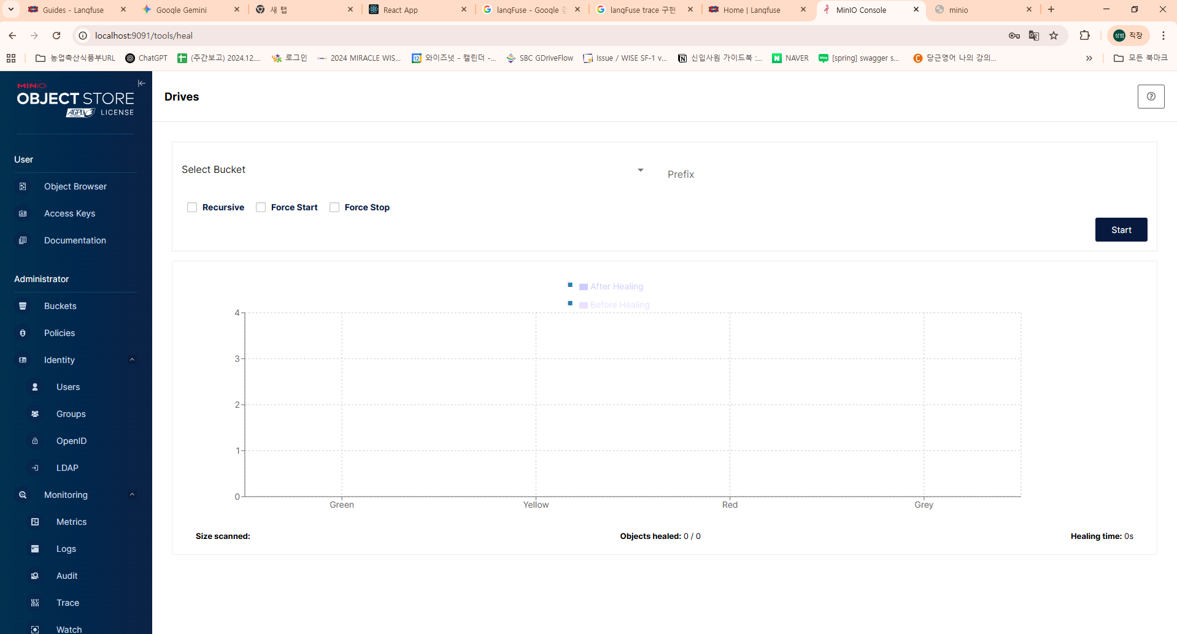

MinIO 정책 변경 및 버전 최신화 등의 문제로 연결은 성공했지만 정상적인 구현은 실패!

